Blad1
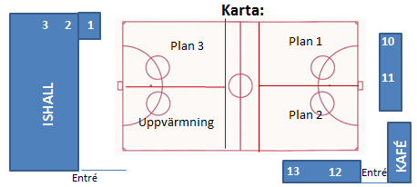
Poolspel U9 2019.12.21
Åby Bandybana
Regler
Fyra utespelare och en målvakt. På Åby har vi inga innebandymål så vi kör 7-manna mål även i 5-manna
Ingen offside eller hörnor (bollen blir målvaktens oavsett vem som slår den över kortlinjen).
Matchtid 1 x 20 minuter
Vid ledning med mer än 3 mål får laget som ligger under sätta in en extra utespelare tills det är utjämnat.
Föreningsdomare (ungdomsspelare) från Mölndal Bandy

 |  |  |  |  | Omklädning |  |  | Omklädning
 |  |  |  | Mölndal Vit | 13 |  | Surte | 2
 |  |  |  | IFK Kungälv | 3 |  | Kareby Röd | 1
 |  |  |  | SK Höjden | 12 |  | Torup | 10
 |  |  |  | Kareby Blå | 1 |  | Mölndal Blå | 11
 |  |  |  | Frillesås/Sunvära | 10 |  | Mölndal Röd | 11

 |  |  |  | Kontaktperson: Andreas Risfelt mobil 070-529 00 69

 | U9, alla lag 1x20min alla lag spelar fyra matcher
 | PLAN 1 |  | PLAN 2 |  |  | PLAN 3

0900-0920 | Mölndal Vit | IFK Kungälv | Mölndal Blå | Kareby IS Röd |  | Surte BK | Mölndal Röd
0925-0945 | Mölndal Röd | Frillesås/Sunvära | Mölndal Blå | Sk Höjden |  | Kareby IS Röd | IFK Kungälv
0950-1010 | Mölndal Blå | Kareby Blå | Mölndal Vit | Surte BK |  | Torup BK | Sk Höjden
1015-1035 | Kareby Is Röd | Surte BK | Frillesås/Sunvära | Kareby IS Blå |  | Torup BK | Mölndal Röd
1035-1100 | Isvård |  | Isvård |  |  | Isvård
1100-1120 | IFK Kungälv | Mölndal Blå | Mölndal Vit | Torup BK |  | Mölndal Röd | Kareby IS Röd
1125-1145 | Kareby IS Blå | Mölndal Vit | Frillesås/Sunvära | Sk Höjden |  | Surte BK | Torup BK
1150-1210 | Kareby IS Blå | Sk Höjden | IFK Kungälv | Frillesås/Sunvära |  | sarger in
1215-1230 | sarger in |  | sarger in

